Лист1
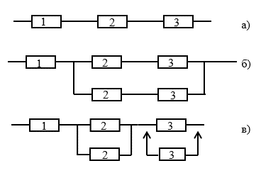

Группа изделий |  |  | Запоминающие устройства - ОЗУ
Базовая интенсивность отказов для изделий данной группы

Элемент 1 |  |  | серия 133, типономинал 133РУ1, элементов (бит) 16

Элемент 2 |  |  | серия 537, типономинал 537РП1, элементов (бит) 18432

Элемент 3 |  |  | серия 530, типономинал 530РУ2, элементов (бит) 64

Группа условий эксплуатации аппаратуры |  |  | ГОСТ РВ20.39.304-98 - 2.2, t=50º

№ элемента | λ0∙10-6 | КС.Т. | Ккорп | КV | КЭ | Кпр | λэ∙10-6
1 | 0.03 | 0.84 | 1 | 1 | 2.5 | 0.25 | 0.00000001575
2 | 0.03 | 4.21 | 1 | 1 | 2.5 | 0.25 | 0.00000015787
3 | 0.03 | 0.84 | 1 | 1 | 2.5 | 0.25 | 0.00000004725

μ | 0.3

λa | 0.00000022087
λб | 0.00000001575
λв | 0.00000001575

